Sheet1
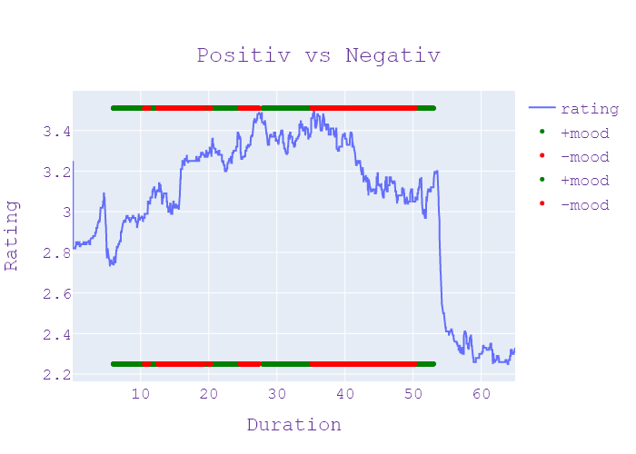
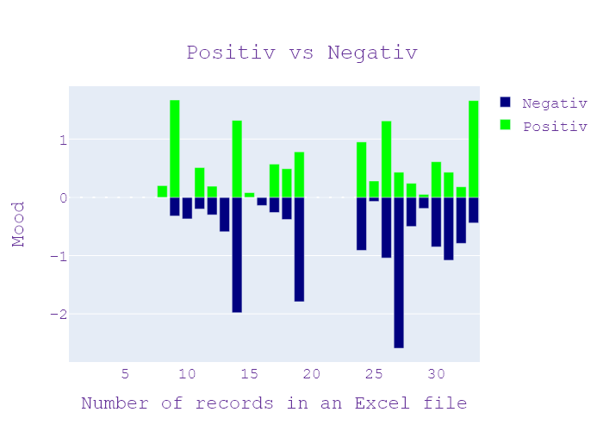
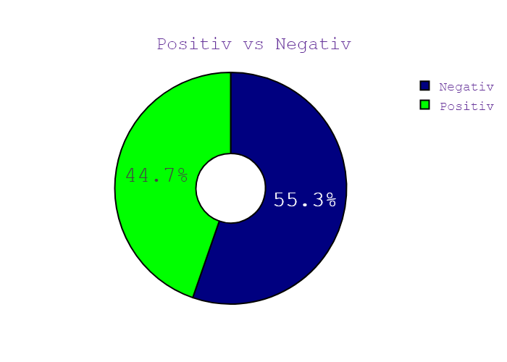
Week | Программа | День недели | Дата | CHANNEL | НАЧАЛО | ОКОНЧАНИЕ | Хр-ж | Название | НАПОЛНЕНИЕ | NEWS_TYPE | JOURNALIST_NAME/GUESTS/additional_information | ВЕДУЩИЙ | ТЕМА | НАСТРОЕНИЕ СЮЖЕТА | ИНФОПОВОД
38 | Сегодня 19 | 1 | 14.09.2020 | Ukraina | 19:00:00 | 19:00:04 | 00:00:04 | ЗАСТАВОЧКА | ЗАСТАВКА | ЗАСТАВКА |  |  |  |  | in process...
38 | Сегодня 19 | 1 | 14.09.2020 | Ukraina | 19:00:04 | 19:00:21 | 00:00:16 | ПРИВІТАННЯ | ПРИВІТАННЯ | ПРИВІТАННЯ |  |  |  |  | in process...
38 | Сегодня 19 | 1 | 14.09.2020 | Ukraina | 19:00:21 | 19:00:29 | 00:00:08 | ЗАГАДКОВІ ВБИВСТВА | АНОНС | АНОНС |  |  |  |  | in process...
38 | Сегодня 19 | 1 | 14.09.2020 | Ukraina | 19:00:29 | 19:00:37 | 00:00:07 | ПРАВИЛА ГОЛОСУВАННЯ | АНОНС | АНОНС |  |  |  |  | in process...
38 | Сегодня 19 | 1 | 14.09.2020 | Ukraina | 19:00:37 | 19:00:44 | 00:00:07 | СЕКРЕТНІ ПЕРЕМОВИНИ | АНОНС | АНОНС |  |  |  |  | in process...
38 | Сегодня 19 | 1 | 14.09.2020 | Ukraina | 19:00:44 | 19:00:54 | 00:00:10 | ТРАГЕДІЯ НА ДОРОЗІ | АНОНС | АНОНС |  |  |  |  | in process...
38 | Сегодня 19 | 1 | 14.09.2020 | Ukraina | 19:00:54 | 19:00:59 | 00:00:05 | ЗАСТАВОЧКА | ЗАСТАВКА | ЗАСТАВКА |  |  |  |  | in process...
38 | Сегодня 19 | 1 | 14.09.2020 | Ukraina | 19:00:59 | 19:02:08 | 00:01:09 | НОВІ ПРАВИЛА ГОЛОСУВАННЯ | дотримання дистанції антисептиками та без дітей уряд затвердив порядок голосування на майбутніх місцевих виборах зокрема На вході вам обов'язково вимірює температуру якщо вона у вас є об'єктом ГРВІ для таких виборців центрвиборчком пропоную зробити окремі кабінки для голосування у приміщенні буде розмітка яка нагадує про дистанцію обов'язково будуть санітайзери з датою твій голос в можуть тільки в матці аву респиратори всі члени виборчої комісії спостерігачів та поліцейські так само будуть засобах індивідуального захисту зустрітися з вашим зустрітися з сусідом також не вийде а потім виборців на вхід та вихід будуть розділені якщо одного з членів виборчої комісії виявлять Корвітин що працюватимуть і надалі але за умов відсутності симптомів респіраторної хвороби які мають бути виготовлені з матеріалів які можна продезинфікувати виборці які перебувають на одному заряді зможуть проголосувати вдома до них приїду члени виборчої комісії | НОВИНИ |  | Максим Сікора Анна Панова | матеріал, вибори, діти, звинувачення, комісія, хвороба, відокремлений, дихальний, офіс, уряд, виборча комісія спостерігачів та міліції, корвітин | neg:0.0 pos:0.205 | in process...
38 | Сегодня 19 | 1 | 14.09.2020 | Ukraina | 19:02:08 | 19:05:36 | 00:03:27 | ПЕРЕГОВОРИ ЛУКАШЕНКА Й ПУТІНА | приїхав з підтримкою грошима що просто висловити свою вдячність що було головною метою приїзду президента білорусі в гості до російського колеги Схоже що Олександр Лукашенко потрібно в цей одразу в країні говорять про його не легітимність як президенту і рішуче засуджують його силові методи розгону мирних демонстрантів напередодні всі пішли з водомета світлошумові гранати як зустрів господар Кремля президента сусіда і чи правда що Олег Лукашенко фактично здає країну будинок Яна Лук'янець розбиралися в цьому політичному ребусі Олександр Лукашенко сходить і справили помітний посміхається він пролетів до Сочі на зустріч із Володимиром Путіним але самочинне Кремля воно того що не спромігся приїхати Відправ освиту ігнорування російським президентом протоколу політичні оглядачі коментуючи просто Лукашенко не в тому стані щоб ображатися основні домовленості за підсумками переговорів у Сочі будуть не публічними хто Лукашенко нікуди тому він підпише все що йому запропонують очевидно мова йтиме про те як наповнити конкретним змістом поняття Союзна держава Руслан бізяєв політичний оглядач хочеш Що напередодні Президент Росії та Білорусі казали документів вони підписувати участь у прес-конференції не мало бути Але Путін Лукашенко навіть тут не сприймали обіцянок 20 хвилин розповідали журналістам про що говоритимуть він навіть в Беларуси Дол тобто виявляє свою цікавість до проблем білоруського колеги у нас в суботу женщин и девушек або спеціальним одягом нас туди-сюди білоруські Acronis тому так хочеться почесать руки ми можемо почесать любой момент Лукашенко щонайменше тричі подякував Путіну за підтримку адже крем чи не єдиний визнає перемогу батька наступних виборах так вдячність білоруського президента російський політолог Леонід гозман пояснює тим що Лукашенко досі посаді лише завдяки Путіну поможеш страницу волосся буде того сохранить жизнь Я хочу на повністю Беларусь Республика Беларусь смертная казнь за то что натворил вообще жизнь Лукашенко сколько лучше есть мабуть тама | НОВИНИ | ВОЛОДИМИР ПУТІН , ЛЕОНІД ГОЗМАН , ОЛЕКСАНДР ЛУКАШЕНКО | Максим Сікора Анна Панова | головний, вода, подряпина, держава, субота, Росія, Білорусь, політичний, влада, крем, офіс, одяг, гроші, Мінськ, вибори, вчений, країна, граната, напій, Москва, бетон, революційний, гармата, журналіст, рука, президент, будинок, Білорусь, Росія, Олександр Лукашенко, Кремль, Олег, Лукашенко, Яна Лук'янець, Олександр Лукашенко, Сочі, Володимир Путін, Сочі, Лукашенко, Руслан Бізяєв, Білорусь, Дол, Білорусь, Білоруський акроніс, Лукашенко, Путін, Білорусь , росіянин, Леонід Гозман, Лукашенко, Путін, Лукашенко, Білорусь, Мінськ, Москва, Лукашенко, Лукашенко | neg:0.317 pos:1.666 | in process...
38 | Сегодня 19 | 1 | 14.09.2020 | Ukraina | 19:05:36 | 19:06:16 | 00:00:40 | ПРИДУШЕННЯ ПРОТЕСТІВ | Польща світу з країнами Балтії також більше не визнає законності правління Лукашенко і засуджує затримання під час недільних акції протесту лише за офіційними даними забрати потрапили 774 людини більш того солодке застосовують проти мирних активістів водомети А що вони кидають світлошумові гранати і навіть стріляють та білоруси не здаються І продовжують виходити на вулиці із червоно-білий прапор Маківка підприємств досі не запуск | НОВИНИ |  | Максим Сікора Анна Панова | прапор, Польща, підприємство, держава, Польща, Лукашенко, Балтія, Маківка | neg:0.373 pos:0.0 | in process...
38 | Сегодня 19 | 1 | 14.09.2020 | Ukraina | 19:06:16 | 19:07:32 | 00:01:16 | ХТО ХОТІВ ЗАРОБИТИ НА "ДЕЛФІ"? | лукьяненко Дарья Мельник новини сьогодні канал Україна після місцевих виборів в Україні історії станка белмаш цікаве продовження Володимир Зеленський пообіцяв розкрити імена тих хто навмисно отримав судно біля Одеського пляжу воно президента власники танкера протягом 10 місяців не давали державі можливості його підняти бо Хотіли зробити селфі прибрали з милими Лише п'ять днів тому А до цього 50 днів українці спостерігали за невдалими спробами від буксирувати сплять з якого моря виливали свято не нафти але Зеленський назвав пізніше місто дійсно нічого предметна фундаментальна зробити з власниками не міг ми з ними поговорили я вважаю що вони да злочинці ми знайшли в принципі Київстарі не буду говорити назву політичної партії тому що скажеш що я це сказав тому що місцеві вибори тому не хочу говорити Ми почекаємо кінця місцевих виборів а потім розкажемо вам Хто тобі нравиться західно сучасного на читанки | НОВИНИ |  | Максим Сікора Анна Панова | Україна, вибори, Одеса, історія, машина, партія, нафта, евакуатор, канал, місто, політичний, книга, пляж, президент, море, танкер, корабель, Лук'яненко Дарія, Україна, Україна, Володимир Зеленський, Одеса, українці, Київстар | neg:0.205 pos:0.505 | in process...
38 | Сегодня 19 | 1 | 14.09.2020 | Ukraina | 19:07:32 | 19:08:25 | 00:00:53 | ДОМОВЛЕНІСТЬ "НОРМАНДСЬКИХ" РАДНИКІВ | гроші просто не доросли частинами Червоний Хрест до кінця вересня отримає безперешкодний доступ на територію орлом у тому числі і до українських бранців бойовиків прямі про це домовилися радника сторін нормандського формату повідомив керівник офісу президента Андрій Єрмак На його думку такий крок прискориться черговий етап обміну полоненими сприятиме зберіганню режиму тиші на Донбасі він буде продовжуватися незважаючи на спроби які були і ми познайомились зірвати на жаль він не влаштовує тільки наших ворогів і зовні але й із ворогів які протидіють чому внутрі Країни Не всім потрібен мир Це найбільше найдовше | НОВИНИ | АНДРІЙ ЄРМАК | Максим Сікора Анна Панова | вересень, перерва, країна, орел, гроші, костюм, Червоний Хрест, українець | neg:0.304 pos:0.186 | in process...
38 | Сегодня 19 | 1 | 14.09.2020 | Ukraina | 19:08:25 | 19:09:36 | 00:01:10 | УМОВИ ПРОВЕДЕННЯ МІСЦЕВИХ ВИБОРІВ | припинення вогню які є Протягом всієї війни зміни до постанови Про місцеві вибори під російським тиском й категорично неприйнятним на процеси вдвічі прем'єр Арсеній Яценюк коментуючи Берлінського зустріч радників у нормандському форматі умови для проведення виборів в Україні визначені національним законодавством а чинна постанова відповідає закону про окупацію політик наголосив ухвалення скандальної постанови означатиме виконання Україною вимог Кремля внесення антиконституційних і незаконних змін до постанови про українські вибори означатиме що Росія диктую умови Україні це будуть вибори на окупованих територіях під впливом російських автоматів і контролем фсбшник і в депутати Верховної Ради які на вимогу Росії проголосують за зміну постанови Про вибори тим самим визнають що представляють не український парламент А є депутатами російської думи законів Вибори відбудуться але тоді коли Україна відновить контрольна територіями вільними від російських збройних формувань Арсенія | НОВИНИ |  | Максим Сікора Анна Панова | дума, вибори, міністр, політик, рука, парламент, стрес, закон, національний, росія, пістолет, війна, формування, машина, росіянин, Арсеній Яценюк, Берлін, Нормандія, Україна, Україна, Кремль, український, Росія, Україна , російська, фсб, верховна рада, українська, російська дума, україна, російська, арсеній | neg:0.592 pos:0.0 | in process...
38 | Сегодня 19 | 1 | 14.09.2020 | Ukraina | 19:09:36 | 19:14:22 | 00:04:46 | ХАСИДИ ГОТУЮТЬСЯ ДО РОШ ХА-ШАНА | України 2014-2016 років частинки кованих наукові хасиди в Умані одужали проте до України досі не пускає лікарів з Ізраїлем про підготовку до юдейського Нового року в умовах розкаже космонавт сьогодні в Назаренко на прямому зв'язку Женю Женьок чи відомо скільки хасидів вже приїхала до Умані Та скільки іще очікують максимальна цифра вона щоб ти що коливається тому що є раз скажу чому Тому що нещодавно конгрес США попросив щоб Україна пустила до Умані ще дві тисячі прочан саме зі Сполучених Штатів Але в цьому є проблема в тому що у нас не забезпечено на всі умови зокрема медичну для того щоб приймати протягом це по-перше по-друге в нас закритий кордон але мене їх 26 чоловік вони просять дзвонив вони Звернулися до майка помпео державного секретаря США щоб він звернувся власне вже до України і щоб був прізвищем хасидів з США дозволили приїхати в Умань там є певні умови Вони мають Америці потім вони мають прийти paletas вже в Україні і приїхали якщо власник цього не станеться то десь в Умані очікують менше ніж Напомни повідомлялось раніше тому що раніше казали щоб Умань проїзд від 5 до 10 тисяч прочан але зараз цифру вона значно меншими сьогодні поспілкувалася з головою об стіну а він сказав що десь приблизно 3000 якщо американський хасидів не пустять і 5000 відповідно якщо все таке їх пропустять до п'ятниці ще є час але є інша проблема в тому що тут в Умані хотіла організував лікарню та власне організувати в готелі де вона це лікарня яка мобільна мала приймати до 120 людей хворих на коронавірус його досі не зроблено Через такі причини що лікарів з Ізраїлю не пропускають через кордон їх має бути вісім чоловік поки що лікарня є Тобто ми сьогодні були там в принципі все зроблено за останнім словом ізраїльськими де це ти там ізраїльські ліки ізраїльське апаратів тощо але на цей час вона може прийняти лише шість хворих на covid-19 і я ще раз повторю ще нема працює Всього один то що якщо буде ситуація складна то це буде велика проблема давайте послухаємо показати що приїхали і | НОВИНИ | ХАЙМ ХАЗИН , ЄВГЕН НАЗАРЕНКО , ВОН ЛЕВІ | Максим Сікора Анна Панова | глава, Америка, Ізраїль, медицина, лікар, кордон, держава, готель, covid19, працівник, апеляція, кафе, лікарня, jewfish, святкувати, секретар, стаття, Україна, звіт, країна, менеджер, п’ятниця, національний, за кордоном, машина, частинка, коронавірус, стіна, короткий, космонавт, медичний, Україна, Умань, Україна, Ізраїль, єврейський Новий рік, Назаренко, Женя, Хасиди, Умань, Конгрес США, Україна, США, Умань, США, Держава, Україна , хасиди, нас, Умань, Америка, Україна, Умань, Умань, американські хасиди, Умань, Ізраїль, Ізраїль, Ізраїль, жінка, Україна, Володимир Зеленський, Ізраїль, Україна, Ізраїль, Умань, єврейський Новий рік, Хасиди, Умань , розслідування національної ради, Євген дякую, Назаренко | neg:1.978 pos:1.319 | in process...
38 | Сегодня 19 | 1 | 14.09.2020 | Ukraina | 19:14:22 | 19:14:58 | 00:00:36 | ГЕОГРАФІЯ КОРОНАВІРУСУ | про підготовку до святкування єврейського Нового року в умовах пандемія вдома Сьогодні в Україні побільшало червоних карантинних зон до Тернополя івано-франківська Чернівців через зростання захворюваності на коридор училище Канів та Славута там знаходити на громадський транспорт має закритися навчальні заклади торгові центри та ресторани упритул до червоної зони наблизилися Вінниця і Києву відтепер Ці міста на мапі Міністерство охорони здоров'я позначення помаранчевим кольором тобто громадський транспорт | НОВИНИ |  | Максим Сікора Анна Панова | Україна, апельсин, святкування, транспорт, Тернопіль, магазин, Чернівці, єврей, Київ, карта, ресторан, пандемія, міністерство, Івано-Франківськ, здоров'я, Вінниця, єврейський Новий рік, Україна, Тернопіль Івано-Франківськ Чернівці, Вінниця, Київ , міністерство охорони здоров'я | neg:0.0 pos:0.084 | in process...
38 | Сегодня 19 | 1 | 14.09.2020 | Ukraina | 19:14:58 | 19:15:22 | 00:00:24 | СОМІО-19 ШИРИТЬСЯ УКРАЇНОЮ | заборонені будь-які масові зібрання і майже місяць як в Україні щодо був фіксують більше двох тисяч нових хворих на сьогодні мото повідомив про смерть в 33 інфікованих за темпами захворюваності лідирують Тернопільська Харківська Одеська та Львівська область | НОВИНИ |  | Максим Сікора Анна Панова | Україна, Тернопіль, Львів, Харків, Одеса, Маса, звіт, Україна, Тернопіль, Харків Одеса, Львів | neg:0.145 pos:0.0 | in process...
38 | Сегодня 19 | 1 | 14.09.2020 | Ukraina | 19:15:22 | 19:17:28 | 00:02:05 | ДЕРЖАВНИЙ КОШТОРИС | підвищення мінімальної зарплати гроші на дороги допомога пенсіонерам яким за 75 Кабмін схвалив проект держбюджету на наступний рік і передав його до парламенту сьогодні до речі в останній день коли міністр молоді зробити тоже вже за кілька секунд ми дізнаємося яким буде курс долара Ну а цікавий тобі вже там нинішнього року і запитує кудись пішли гроші з Фонду боротьби з коронавірусом розподіл бюджетного пирога Валерія шапоренко щотижня парламент моя взятися за бюджет на наступний рік уряд затвердив та спрямував документ до парламенту долар на рівні 29 грн мінімальна зарплата з половиною тисяч доплати пенсіонерам старшим 75 років від чотирьохсот до п'ятисот гривень інфляція прописана на рівні стіни і три десятих відсотка серед пріоритетів кошторисом безпека та оборона медицина та освіта будівництво доріг на автошляху виділяти 150 мільярдів гривень цена 20 мільярдів більше ніж цього року 19 мільярдів передбачили на боротьбу коштує ці можливості вони є збалансованими ж ти є реалістичним і ми вважаємо що цей показник не вплине суттєво на показник інфляції і фінансовий документ 2021 року передбачає зростання доходів за рахунок ПДВ до трильйона 71-го мільярда гривень це майже на 100 мільярдів більше ніж цього року щоправда видатки теж ростуть понад 3 млн 350 млрд встановити на 270 мільярди без кредитів бажаємо Що рівень дефіциту є розумним поміркований яким чином ми будемо готуватися в першу чергу внутрішнє запозичення можливість виходу на зовнішній ринок співробітництво з Міжнародним валютним фондом світовим банком тата | НОВИНИ | СЕРГІЙ МАРЧЕНКО | Максим Сікора Анна Панова | пиріг, медицина, шосе, ринок, грн, держава, баланс, інфляція, позика, ціна, уряд, гроші, іноземні, долар, помірний, гривня, будівництво, міжнародний, банк, коронавірус, міністр, фонд, парламент, стіна, тато, Кабінет міністрів, міністр молоді, фонд коронавірусу, Валерій Шапоренко, ПДВ, трильйони 71 мільярд, майже 100 мільярдів, Міжнародний валютний фонд Світовий банк | neg:0.257 pos:0.569 | in process...
38 | Сегодня 19 | 1 | 14.09.2020 | Ukraina | 19:17:28 | 19:19:39 | 00:02:11 | ТИЖНЕВІ ПЛАНИ ДЕПУТАТІВ | з боку Європейського Союзу депутатів є чотири дні аби проаналізувати цифри поки говорили про те як витрачати гроші передбачені на цей рік зокрема на захист від коронавірусу у фракціях место цікавляться чому перерозподілу гроші зі спецфонду думають захистити вчителів забезпечити безкоштовне тестування то за купити захист для членів виборчих комісій під час виборів у жовтні не захочуть звітів від міносвіти та Міністерства охорони здоров'я крім того кличе до парламента Генерального прокурора або розповіла про те що помічника нардепа від Олександра Юрченко нібито за скучила на хабарі поки ця інформація Nissan депутатами правоохоронці не коментуючи будь-якому випадку це повинна бути неупередженим дії слідства незважаючи на те від кого від яких інтересів інтересів в кого ця людина діяла абсолютно незалежно не без політичної мотивованості або відсутності цієї мотивованості повинен рухатись права якщо там є такий фонтан у парламенті вимагають створення тимчасової слідчої комісії щодо скандалу а також пояснень про перемогу не по Донбасу у п'ятницю про це звітувати мою віце-прем'єр Олексій резніков добрати до них прийшов президенти До нас прийшов зараз принципом виступ президента щорічної доповіді де ми повинні розуміти політику зовнішню і внутрішню політику стосовно поїду і боротьби з ним щорічна доповідь Я думаю найкращого часу як зараз навряд чи можна знайти Фабрику Динамо на цей тиждень також заява парламенту через події в Білорусі там президентських виборів тривають протести учасників жорстко затримують взятися депутати за законопроект Про народовладдя через референдум до документу надійшло понад 1000 правок рингтон куниця Олексій продайвода В'ячеслав дівчина скинув мені сьогодні канал Україна загинуло рятуючись від вогню полум'ям заввишки | НОВИНИ | ДМИТРО РАЗУМКОВ , СЕРГІЙ СОБОЛЄВ | Максим Сікора Анна Панова | жовтень, Білорусь, здоров'я, фабрика, офіс, сандалія, фракція, гроші, іноземні, звіт, вибори, вчитель, п'ятниця, фонтан, міністерство, помічник, подорожі, коронавірус, міністр, європейський, комісія, депутат, фонд, парламент, закон, президент, хабар, Європейський союз депутатів, міністерство освіти, міністерство охорони здоров'я, генеральна прокуратура, нардеп, Олександра Юрченко, Ніссан, Донбас, Олексій Резников, фабрика "Динамо", Білорусь | neg:0.381 pos:0.489 | in process...
38 | Сегодня 19 | 1 | 14.09.2020 | Ukraina | 19:19:39 | 19:22:30 | 00:02:51 | ЗГАРИЩЕ НА ПЕРЕДОВІЙ | лучше мало укріплені на передовій знімальні групи сьогодні зізналися нічого страшнішого за ту пожежу і ще не бачила сидим два бійці зайшли на мінне поле підірвалися лінії фронту ДТП в км в паленого поля повернувся Олексій кустовський аж до горизонту згарища замість лісосмуг Такий вигляд зараз має більшість позиції уздовж передової за останні кілька тижнів вогонь знищив десятків укріплень та сотні гектарів угідь По обидва боки лінії фронту каталог unice одного ценой посадки там расстояние на другую також перелетел специальность спека послухати сильний вітер зроблять своє приміром наші позиції вогонь прийшов з окупованої території і перекинувся на дерева Не чіпайте деревини сухостою було тоесть Почему нічого страшнішого за цю пожежу ще не бачили кажуть бійці які надійні від самого початку вогонь ТОВ вишки з 9 поверху швидко позирав усе на своєму шляху боротися із ним Було неможливо захопивши документи та зброю військові вимушені були залишити позиції вогонь був такої температури що навіть зелені дерева миттєво спалахували немов сірники та найстрашнішою була не пожежа густий дим дихати в ньому чи навіть будь-що розгледіти було просто неможливо Артема та двох його побратимів пожежа застала наданні позиції отримали наказ забиратися геть вийшли дм-11 Спаса його товариші загубилися потрапили на мінне поле противника та загинули один із них був близьким другом Артема постоянно відновлюють знищення вогнем укріплення та доводиться відволікатись на гасіння осередків що клюють минув тиждень від пожежі а вогонь все що ховається поміж коріння дерев навіть цієї ночі армійці чули Як вибухають боєприпаси может стрелковое можеш одному не крупное такое может ли патроничі утерянное Може ти брешеш А всеравно взриви йдуть після пожежі кущі та дерева бійці та бойовики тепер бачать один одного як на долоні кераміці у чому вбачають позитив адже тепер ворог не зможе їх атакувати раптово Донецької області Городоцький новини сьогодні канал Україна хто і чому поцілую курячим яйцем у міністра ку | НОВИНИ |  | Максим Сікора Анна Панова | зброя, дим, дихання, вибух, екіпаж, курка, ліс, вогонь, стріляти, яйце, канал, брат, сила, земля, пальма, ціна, Україна, вітер, дерево, атака, міністр, кераміка, фільм, дерево, Донецьк, військовий, Алексей Кустовський, Артем, Артем, Донецьк, Городоцький, Україна | neg:1.787 pos:0.777 | in process...
38 | Сегодня 19 | 1 | 14.09.2020 | Ukraina | 19:22:30 | 19:22:32 | 00:00:02 | ЗАСТАВОЧКА | ЗАСТАВКА | ЗАСТАВКА |  |  |  |  | in process...
38 | Сегодня 19 | 1 | 14.09.2020 | Ukraina | 19:22:32 | 19:22:43 | 00:00:10 | ВЕЧІРКИ У ПІД"ЇЗДІ | АНОНС | АНОНС |  |  |  |  | in process...
38 | Сегодня 19 | 1 | 14.09.2020 | Ukraina | 19:22:43 | 19:22:56 | 00:00:12 | ЖОРСТОКІ ПІДЛІТКИ | АНОНС | АНОНС |  |  |  |  | in process...
38 | Сегодня 19 | 1 | 14.09.2020 | Ukraina | 19:22:56 | 19:22:59 | 00:00:03 | ЗАСТАВОЧКА | ЗАСТАВКА | ЗАСТАВКА |  |  |  |  | in process...
38 | Сегодня 19 | 1 | 14.09.2020 | Ukraina | 19:22:59 | 19:26:24 | 00:03:25 | РІНАТ АХМЕТОВ - ПОРЯТУНОК ЖИТТІВ | підлітки і що про них кажуть у Харкові лікарні першу хвилю переповнені інфікованими на covid-19 У деяких медзакладах доводиться для недужих навіть доставляти додаткові ліжка взаємні Харківщини щодня опиняється у п'ятірці регіонів з найбільшою кількістю хворих за минулу добу в області виявили 269 нових випадків коронавірусу більше хворих зафіксовано лише на Тернопільщині докладніше про ситуацію на Харківщині розкажуть на кореспондента соціальної дистанції Ані дотримання масового режиму таку картину можна побачити чи не в кожній маршрутці в центрі Харкова отношения пополам зайшла морський делается тижнів харківщина Майже щодня потрапляє до п'ятірки областей із найбільшою кількістю хворих на covid-19 в Україні лікарні поповнення але місце ще є за інформацією місцевої влади 1800 люди is covid у Харкові лікується амбулаторно кожен третій з цих пацієнтів має пневмонії легкого або середнього ступеня до лікарень добавляють лише хворих з тяжким перебігом хвороби віруса парусникова уночі час грають в другой синтетику которой видели в апреле сегодня на спасение город забули ти вже ти вже то за перебігом хвороби Наталі сезону від волосся на лише за діагнозами інфікованих два тижні жінка пробула у стаціонарі як пацієнтка випало Строй опять вернулась входить страшно було і не отримає цінність лікарні Харкова 140 пацієнтів із коронавірусної хворобою 6 людей У реанімації які проценти тяжелую двостороння пневмонія сніг нужна неінвазивна вентиляція легких апаратами для порятунку житті у семи таких пацієнтів фонд ріната Ахметова спільно з футбольним клубом Шахтар передав медзаклад м Харкова 4 апарати швл один з них становили 13 лікарні жизни потому что есть ну по статистике наверное 5 процентов которое саме для них какое-то спасение технологичность именно удобно актуальна Спасибо большое фонду ріната леонідовича Ахметова Спасибо клубу футбольному Шахтер зараз кожен такий апарат він ну на ціну золота я дійсно щиро вдячний фонд рината Ахметова за минуту вагу яка є до Харкова та Харківсь | НОВИНИ | ОЛЕКСІЙ КУЧЕР , АЛЛА БОБЕЙКО , НАТАЛЯ САЗОНОВА , ЮРІЙ СВИРИДОВ | Максим Сікора Анна Панова | технологія, тернопіль, легені, хворий, covid19, вірус, вітрило, лікарня, місто, синтетичний, Україна, помірний, квітень, Харків, море, маса, футбол, волосся, фонд, хвороба, сніг, медичний, грати, Харків, Харків, Тернопіль, Харків, Харків, Харків, Covid-19, Україна, Харків, Наталі, Харків, Ахметов, Харків, 5 відсотків, Рінат Леонідович Ахметов, Харків, Харків, Харків, iphone | neg:0.914 pos:0.947 | in process...
38 | Сегодня 19 | 1 | 14.09.2020 | Ukraina | 19:26:24 | 19:26:53 | 00:00:28 | ПІДТРИМКА ФЕРМЕРІВ | половиною тисяч пацієнтів Ольга Коваленко Анна Бровко ігорівка що в даному сьогодні канал Україна терміново допомогти а граєм які постраждали від великого послухає таке доручення президента володимир-волинський очільнику мінекономрозвитку міністра Ігор петрашко повідомив що фермери вже подали заявки на кредити на загальну суму 360 мільйонів гривень і 80% всіх заявок вже схвалили також | НОВИНИ |  | Максим Сікора Анна Панова | Україна, міністр, фермер, економіка, гривня, позика, канал, президент, вистава, Ольга Коваленко Анна Бровко, Україна, Володимир-Волинський, економіка Ігор Петрашко | neg:0.071 pos:0.283 | in process...
38 | Сегодня 19 | 1 | 14.09.2020 | Ukraina | 19:26:53 | 19:30:15 | 00:03:21 | ДІРЯВА ПЕРЕПРАВА | система страхування та розширення програм зрошення на півдні України з зірками паром що ледве тримається на воді Чому єдина можливість потрапити втулок Ну ти що на Чернігівщині особливо складно коли вода замерзає Життя в селі просто завмирає як це бути практично відрізаними від світу розкаже Тетяна Попова коробці кандидатська отримавши робоче місце у спадок від батька 7 років перевозить людей автівки чудо худоби з одного боку дорослих на інший якщо Андрій не на робочому місці переправу замовляють по мобільному номерах Тому треба скоро мені телефонують минуле затонув через Спробуй необхідні його витягли залатати дірки і знову використовують скільки плавзасіб ще протримається на воді Андрій не знає типа що витримує скільки років водою державі там есть пасажирів Андрія Олег Ляшко який на Чернігівщині з робочим візитом побачили політика здивувало третього тисячоліття цивілізація дао там живуть люди і отой хлопець цьому Спасибо треба сказати паромщик у який перевозив нема паромщик Все села відрізані або коли йде сам виходить з берегів або коли замерзає весела там зв'язку немає моє нічого немає але люди живуть люди живуть корів по riders подарки роблять додзвонитися правда туди не можна фельдшера забрали після переправи знімальна група сьогодні завітала до мешканців села хакнути подрузі любов та Михайло живуть у 54 роки розводити бджіл тримають корову тапольце на городі кажуть село глухи і їхати нікуди не збираються бо все життя тут іде до чого не можу звикнути коли не ходить нас переправа самих уже мовчить що дороги нема що переправа не знаю як можна доїхати в больницу прорив це я вже не в змозі виплатити обіцяли нам все время мости зробить вони хто нам його не зробив якби його можна восстановить щоб було тоді приїхала Ну не маєш другий ніхто не приїжджає правильно тому що приїхали дорогу зробити робочі місця зробити дати тим хто приїжджає молоді спеціалісти житло дати ото я через одну хата безплатно їх перездавати нам треба щоб все розквітало щоб її корівки були і оглян | НОВИНИ | ОЛЕГ ЛЯШКО | Максим Сікора Анна Панова | собака, вода, екіпаж, пекарі, подруга, держава, батько, Чернігів, страхування, худоба, транспорт, міст, лікарня, берег, цвітіння, виноград, зима, Україна, рубль, південь, перевізник, пасажир, корова, політика, дорога, фільм, пекарня, короткометражка, заряд, будинок, Україна, Чернігів, Тетяна, Ендрю, Андрій Олег Ляшко, Чернігів, Тао Тао, Майкл, Мальовничий, Українська | neg:1.041 pos:1.306 | in process...
38 | Сегодня 19 | 1 | 14.09.2020 | Ukraina | 19:30:15 | 19:33:25 | 00:03:10 | ЖОРСТОКА РОЗПРАВА НАД ПЕНСІОНЕРАМИ | У кого є власне авто Тетяна Попова Костянтин слюсар новини сьогодні канал Україна Підкова звірство школярка студент училища три дні знущалися над двома різними чоловіками у Львові після затримання пояснили бували у них 200 гривень боргу вони знімали на відео 11 стражданнях помер дорогою до лікарні а інший в реанімації з'ясувала Наша Оксана лабойко і жахливий сморід двоє чоловіків яких жорстоко побили підлітка жили у цій закинуті будівлі Хоча не були безхатька ми напарники мучили своїх жертв скрині навідувалися до них уночі на старому матраці сліди крові ледве живих постраждали знайшов їхні товариші подзвонив у швидку та поліцію чому Не кликали на допомогу самі правоохоронцям незрозуміло запідозрив знущання затримали двох підлітків з отриманням що не пояснив тим що вони прийшли за своїми коштами які дані особи старші люди були їм винні як вони вбили тих людей проживали яку незвичайну знімали на відео на свій телефон мобільний 70-річний пан Ігор від травматичного шоку помер дорогою до лікарні 66 річний план Богдану глибокій Комі на апараті штучного дихання медики кажуть на ньому не було живого місця важкий забій головного мозку причому із крововиливи міжпівкульна щілина це одна з найкращих варіантів черепно-мозкової травми травми скелетно і сама цього множині і однині і з того ні за що побили будемо що вимагає гроші яких було видно чоловікові що вони такі гроші вона нічого не знали скільки грошей немає І що вони ці гроші не получиться вони просто хотілося розлучатися підозрювані 18 річний студент училища Юрій який вже потрапляв до поліції за крадіжку і 16-річний десятикласник Дмитро сім'я як неблагополучна На обліку у службі Але такого відділ мене чекали кажуть у школі все що учень дуже часто не відвідував так те що він має дуже низький рівень знань Так але те що він здатен до жорстокого поводження ніколи він є спокійний він є агресивний за іронією долі це сталося у недобудованому центрів соціальної адаптації молоді про це свідчить виїхали саме приміщення руками стоїт | НОВИНИ | ПАВЛО ГАРАСИМ , НАТАЛІЯ МАТОЛІНЕЦЬ , ОКСАНА ЛАБОЙКО , ЗОРЯНА ДЕМЧУК | Максим Сікора Анна Панова | Львів, будинок, лікар, залізо, рахунок, дихальний, канал, лікарня, мозок, Японія, дитина, гроші, Україна, обличчя, гривня, сім'я, машина, відділ, фільм, простір, студент, будинок, Тетяна Попова, Україна, підкова , львів, ігор, богдан глибокий комі, юрій, японія | neg:2.591 pos:0.427 | in process...
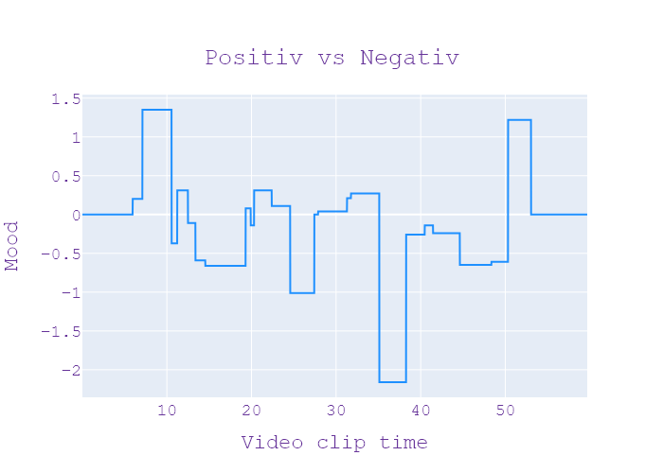
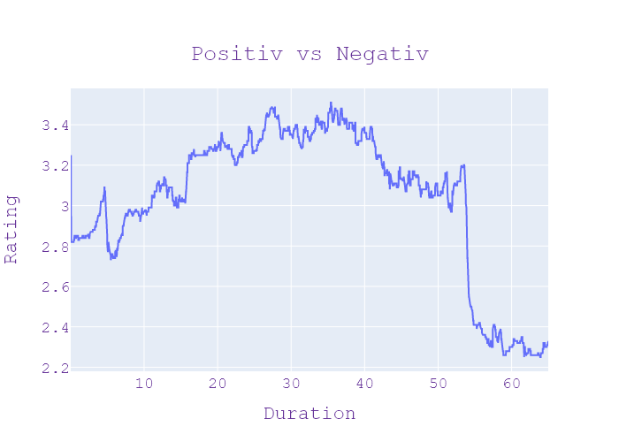
38 | Сегодня 19 | 1 | 14.09.2020 | Ukraina | 19:33:25 | 19:35:38 | 00:02:12 | ЗАГАДКОВІ ВБИВСТВА | оберуть завтра Львова Оксана новини сьогодні канал Україна 20 Lite вогнепальними пораненнями сьогодні привезли в лікарні Нікополя і залишили в приймальному відділенні хто той хто доставим застрелений відразу зник поліція оголосила План перехоплення то що правоохоронці встановлюють за яких обставин загинула чоловіки Хто вони за однією з версій конфлікт стався через жінку інформацію буквально по трубках збирав холеретики всюди доходу у приймальне відділення невідомий привіз вдвох закривавлений чоловіків замість тіла у приміщення із них приніс спочатку одного потім другого повишеному персоналу сказали що дякую і пішов геть Лікар та санітарка які чергували кинулися допомагати але привезені невідомим були вже мертвими з годину як у грудної клітки у проценти без признаков жизни той хто привіз тіла до лікарні залишив свого біля входу в лікарні Припускають що на нього чекала інша машина збила машина була слідчі встановили загиблі це жителів сусідньої області іншої місцевості Нікополя стріляли саме поруч з його будинком близько п'ятої ранку сусіди чули постріли лунали постріли любов конфлікт стався через жінку але це офіційна інформація подробиці розслідування в поліції не розкривають зараз ми розуміємо що конфлікт відбувся на побутовому грунті де ким поки поліції таку інформацію не розголошуються для того щоб не зашкодити слідству і саме дій або встановлення всіх обставин і осіб які можуть бути причетні до цього вбивства Тому триває досудове розслідування у Дніпропетровській області оголошено спецоперація перехоплення шукає чоловіка який проїзд загиблих до лікарні а також інших То може | НОВИНИ | ТАННА СТАРОСТЕНКО , ОЛЕКСАНДР САМОРОКОВ , ОЛЕГ ПРИТИКІН | Максим Сікора Анна Панова | Україна, стріляти, травень, відділ, збирати, медсестра, Львів, лікар, канал, лікарня, машина, пік, диктор, фракція, Нікополь, тіло, Львівська Оксана, Нікопольська лікарня, Дніпропетровськ | neg:0.504 pos:0.236 | in process...
38 | Сегодня 19 | 1 | 14.09.2020 | Ukraina | 19:35:38 | 19:36:37 | 00:00:59 | АТАКУВАЛИ МІНІСТРА | Петровської області Олег против всех Прокоф'єв дворянинова новини сьогодні канал Україна яйцем у міністра під роздачу попав міністр культури України та інформаційної політики прямував Олександр Ткаченко на прес-конференцію dimov звітувати про 100 днів роботи astute йому голову прилетіло куряче яйце господарство вже був болючим Ткаченко довелося зупинитися аби прибрати залишки за обличчям нападник стійка міністром політики вже хочу що на його думку спричинило цей інцидент заходити сюди мені дали вухо яйцем це один із прикладів того як культура діалогу розвивається в нашій країні ми зупинили масу видачу дозволів і очевидно що наші зусилля повернуть наприклад державі укркінохроніка те що викликають своєрідні хвилі любові до мене з різних | НОВИНИ |  | Максим Сікора Анна Панова | Україна, політика, глава, міністр, країна, обличчя, яйце, канал, випуск, курка, вухо, звіт, Олег, Україна, Олександр Ткаченко, яєчна ферма, Ткаченко | neg:0.186 pos:0.047 | in process...
38 | Сегодня 19 | 1 | 14.09.2020 | Ukraina | 19:36:37 | 19:39:47 | 00:03:10 | ЗАГУБЛЕНІ ДВА МІЛЬЯРДИ | Ткаченко міністра культури та інформаційної політики Загублені 2000000000 сьогодні розповідали історію колишнього заступника голови Нацбанку Бориса Приходька якому вже 6 років вдається уникати правосуддя нардепа звинувачують у незаконному виведені двох мільярдів гривень рахунків державного аграрного фонду чи зрушили з місця розгляд кримінальної справи дається аграрний фонд це зокрема фонд який надає допомогу аграрія якісь кредит чи потрібна допомога володіли двома мільярдами гривень показує адвокат Віктор турник держоблігації продали приватному брокбізнесбанку особі держави в цей момент був було державне підприємство аграрний фонд аграрний фонд випускаємо на два мільярди гривень продає і один з метою отримання прибутку брокбізнесбанк миттєво продав за реальні гроші таким установа декілька днів збанкрутувала скільки коштує в дуже проблемний ПриватБанк з якого буквально Наступного дня кошти в розмірі 2000000 грн почали виводитися підконтрольні Україні здійснили без погодження Міністерства аграрної політики від Нацбанку документи підписав тодішній заступник голови Борис Приходько Приходько підписав договір відсутності погодження а також свідків давай пока ти пишеш що він особисто поставив умову що ці кошти мають враховуватися не обследования а саме в приватних осіб вхід брокбізнесбанк службовим становищем двох мільярдів гривень рахунків аграрного фонду розкрадання в особливо великих розмірах і легалізація коштів злочинним шляхом там до 12 років позбавлення волі того ж 2014 Приходько заарештований 1 серпня суд обрав для нього запобіжний захід у вигляді Тримай призначив заставу у 200 мільйонів гривень там Борис Приходько провини не визнає кажу внаслідок операції збитків державі не задали Національний банк надав фінансування брокбізнесбанку під заставу державних цінних паперів і ці гроші тобто Національний банк якщо подивитися потім історію Національний банк проходив перевірці і Національному банку жодного збитку не була нанесена навпаки Національний банк забрав собі поте | НОВИНИ | ВІКТОР СУРНИК , БОРИС ПРИХОДЬКО , ЮРІЙ ЛУЦЕНКО | Максим Сікора Анна Панова | губернатор, ринок, випуск, грн, держава, вартість, позика, утримання, уряд, історія, гроші, Україна, фермер, менеджер, гривня, облігації, національний, міністерство, серпень, бар, банк, міністр, підприємство, заступник, фонд, юрист, Національний банк Борис Приходько, два мільярди, Віктор, Приватбанк, Україна, Міністерство аграрної політики, Національний банк, Борис Приходько, Національний банк, Брокбізнесбанк, Національний банк | neg:0.852 pos:0.608 | in process...
38 | Сегодня 19 | 1 | 14.09.2020 | Ukraina | 19:39:47 | 19:43:31 | 00:03:44 | ЕКОЛОГІЧНЕ ЛИХО | відбудеться у жовтні у Дарницькому суді столиці Аліна Шевченко новини сьогодні канал Україна Дніпро на межі екологічної катастрофи головна річка країни позеленіла та обміліло За підрахунками коли їх перетину площин не глибше ніж по коліна залишився жабою то якщо стоячу воду не їстиму Дніпровський лихо сигналізує про катастрофу національного масштабу чому І що робити Микола антофійчук дізнавався хто мулом Дніпра каже екологія Мар'яна гинула вміщують біду Дніпро під Києвом місцями зупинився і став колебаний опалесценція де немає руху води бачимо наскільки вода застояна вже немає берегів вода стоїть цей світ забирає пісеньки робить воду непридатною для вживання ви не повірите але щось ватні миючи засоби якими Перемоги Ми їмо посуд є добривами для мікро побутова хімія здебільшого заборонено у світі Та не у нас екологи разом з комунальниками намагаються заблокувати машину пляму гидоту хтось потайки вбив дощової каналізації і каскадом описується потрапляє Дніпро і рано чи пізно це все буде тоді я буду пити 5 областей які знаходяться нижче по течії у Києві таких споруд з дитячими тікає дощова вода і Стоки з підприємств передається колектори навіть сексуальними відрізками можуть бути жалко із п'яти інколи темну пору доби має безпечну розчинитися у 10 літрах водойми встане тут зараз щоб розбавити до безпечної концентрації літер цієї води треба у Дніпрі на третину поменшало води а значить питної не залишиться 15 років видається закінчиться тому що серіали нікого цього року в нас прихід водного простору водний дефіцит найбільше із останніх років Саботаж Це більше ніж 100 днів як створено Міністерство захисту охорони довкілля Нічого не відбувається з боку влади жодного кроку адекватного щодо взагалі захисту довкілля уже серйозно настільки негайно провести переоблік артезіанських свердловин що нарешті перестати поливати помідори на фермах і мити авто на підприємствах питною водою кажуть у асоціації професійних психологів про господарство ще поговорила вплив на екосистему басейну | НОВИНИ | ЛЮДМИЛА ЦИГАНОК , ЄГОР ФІРСОВ , МАР"ЯНА ГІНЗУЛА | Максим Сікора Анна Панова | жовтень, психолог, екологічний, головний, блюдо, економіка, вода, структура, Дніпро, держава, помідори, добриво, канал, серія, сила, столиця, колектор, Україна, рубль, екосистема, країна, туалет, телевізор, машина, напій, екологія, міністерство, око, хімічний, безстатевий, еколог, підприємство, космос, закон, річка, Дарницький суд, Аліна Шевченко, Україна Дніпро, Микола Антофійчук, Дніпро, Маріана, Дніпро, Міністерство охорони навколишнього середовища, Дніпро, Міністерство Міністерство міністерство охорони навколишнього середовища, Дніпро | neg:1.079 pos:0.426 | in process...
38 | Сегодня 19 | 1 | 14.09.2020 | Ukraina | 19:43:31 | 19:45:30 | 00:01:58 | НАЇЗД НА ДОРОЖНІХ РОБІТНИКІВ | вже не у хвилях пауза Бурині Микола Матвійчук Олександр Давиденко новини сьогодні канал Україна один загинув інші в лікарні з численними травмами на Львівщині автомобіль наїхав на дорожніх робітників що стало причиною аварії та в якому стані травмований сьогодні вирушили на місце аварії Оксана розказ зараз наживо з Львівщини Оксана що ти з'ясувала Максима мене дорозі львів-самбір Ужгород неподалік міста Калинів Вранці тут на узбіччі працювали двоє ремонтників коли на них ззаду на швидкості налетіла Газель За півтора кілометра звідти стояв їхніх колег він досі тут регулює рух машини приїхала розказали хлопцю лежать напевно аварія призвела викликали швидку вітром 26-річний робітник загинув на місці його 45-річного колегу у тяжкому стані до лікарні в нього парламенті 3 ребра черепно-мозкова травма струс мозку та забій грудинин біжуть чоловіку немає загрози його стан називають задовільним в поліції кажуть водій автомобіля 50 однорічний львів'янин ідея газелі затримано в порядку статті 208 кримінального процесуального кодексу України невдовзі суд обирає запобіжний захід за фактом порушення правил безпеки дорожнього руху триває досудове розслідування відомо що чоловік був чому не впорався з керуванням пояснює поліцейським загрожує до 8 років за гратами Святого Миколая Львівщини там | НОВИНИ | СЕРГІЙ ЛЕЩЕНКО , ОКСАНА РОТКО | Максим Сікора Анна Панова | Україна, бар, частинка, дорожній рух, Львів, синці, водій, лікарня, офіс, машина, парламент, місто, ребро, президент, стаття, Бурина, Максим, Львів-Самбір, Ужгород, Калинов, Газель, Львів, Стаття 208 злочинця процедурний код України, Микола Львів | neg:0.794 pos:0.177 | in process...
38 | Сегодня 19 | 1 | 14.09.2020 | Ukraina | 19:45:30 | 19:48:13 | 00:02:43 | ГУЛЯНКА В ПІД"ЇЗДІ | гучна вечірка у під'їзді з гарною музикою танцями та алкоголем А на згадку залишила розмальована стіна і оце як з'ясувалося заради доброї справи збирають гроші на ремонт будинку якомога більше ста років минуло лише на один поверх вистачало скільки зібрали цього разу так що не сварилися мешканці будинку де гуляли знаю Лена Катренко він подолав півтисячі кілометрів заплатив гроші за вечірку із чи сам Взявся за балончик з фарбою Петрович жінка і я тоже про яку розповідає Олександр головний застільні цієї вечірки просто в під'їзді багатоповерхівки 20 30 людей які проводять час а потім їм дозволяють розширити щось А це може бути небезпечно насправді це некласичне вечірка організовують її З добрими намірами всі люди зібралися аби відремонтувати під'їзд І це вже не перша спроба зробити це торік Віталій запропонував сусідам груши мои разом навести лад у під'їзді ініціативу підтримали гроші не дали але допомогли друзі або веселіше було ремонтувати організували вечірку рік тому ми розтрощили для того щоб відновити його наступного тижня тільки в маленькому дворі на Подолі зібралися тільки друзі та знайомі смажать м'ясо спілкується танцюють пишуть нецензурну поряд з цитатами з великих поетів на стінах під'їздом балончик з фарбою дозволи залишити свій слід на згадку про них буде зафіксовано лише адже за декілька днів не буде цієї Христиною фарби хто малює той і платить в чому визначає саму часник минулого разу коштів вистачило лише на один поверх цього разу на вечірку вали на 50000 грн ще 20000 давно який працює в цьому будинку щоб відновити велосипедиста точці на посаду якому взяли 300000 грн але 250000 Віталій докладає власної кишені в себе якнайшвидше закінчити ремонт Я вже сьогодні робіт які знімають стару штукатурку та готується | НОВИНИ | ОЛЕНА КАТРЕНКО | Максим Сікора Анна Панова | танець, музика, головний, вечірка, м'ясо, стіна, грн, часник, кишеня, гроші, будинок, Лена Катренко, Петрович, Олександр, Віталій, Крістіна, грн, Віталій | neg:0.438 pos:1.656 | in process...
38 | Сегодня 19 | 1 | 14.09.2020 | Ukraina | 19:48:13 | 19:48:36 | 00:00:22 | ПРОЩАННЯ | ПРОЩАННЯ | ПРОЩАННЯ |  |  |  |  | in process...
38 | Сегодня 19 | 1 | 14.09.2020 | Ukraina | 19:48:36 | 19:48:41 | 00:00:05 | ЗАСТАВОЧКА | ЗАСТАВКА | ЗАСТАВКА |  |  |  |  | in process...
38 | Сегодня 19 | 1 | 14.09.2020 | Ukraina | 19:48:41 | 19:54:59 | 00:06:17 | РЕКЛАМА | РЕКЛАМА | РЕКЛАМА |  |  |  |  | in process...

